家計管理の仕組み化
Step1．年間の手取り収入を把握する |  |  |  |  | Step2．貯金の理想金額を決める |  |  | Step5．特別費と生活費を調整

であればOK！
 | 勤務先 | 外勤 | その他(講演料など) |  | 貯金率 | 年間貯金目標 | 月換算 | 【手取り収入-目標金額】≧【特別費+生活費】になるように調整します。
1月 |  |  |  |  | 15% | 0 | 0
2月 |  |  |  |  | 20% | 0 | 0 | A-B |  | ≧ | C+D
3月 |  |  |  |  | 25% | 0 | 0 | 0 |  |  | 0
4月 |  |  |  |  | 30% | 0 | 0
5月 |  |  |  |  | 35% | 0 | 0
不要
6月 |  |  |  |  | 40% | 0 | 0
7月 |  |  |  |  |  |  |  | 上記結果が調整 |  |  |  | 計画完了♪
8月 |  |  |  |  |  |  |  |  |  |  |  | 特別費は先取貯金で貯めましょう。
必要
9月 |  |  |  |  | B：目標貯金額(年間) |  |  |  |  |  |  | 余ったお金はもしもの為にプールしておきます。
10月
11月
※上の表から実現可能な目標金額を決めてBに年間目標金額を入力してください。
※計画倒れしないような初めは20％前後をおすすめします。
12月
調整方法
小計 | 0 | 0 | 0
合計 | 0

A：年間手取り収入 |  | 0 |  |  |  |  |  | ❶固定費の見直し

「特別費」テンプレートを使い、年間の特別費をピックアップします。
 |  |  |  |  |  |  |  | □ | 通信費は格安SIMか
Step3．特別費を把握する |  |  |  |  |  |  |  | □ | 不要な保険の解約
 |  |  |  |  |  |  |  | □ | 使っていない有料会員の解約
 |  |  |  |  |  |  |  | □ | 電力自由化で乗り換える
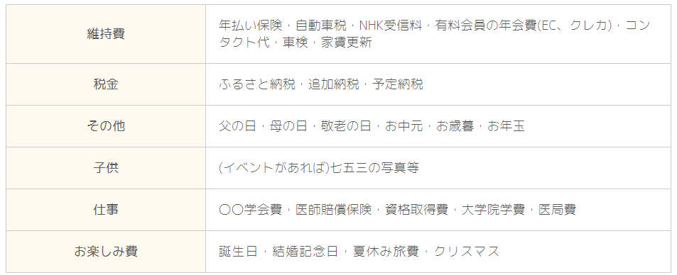
 |  |  |  |  |  |  |  | □ | 住宅ローンの乗り換え
 |  |  |  |  |  |  |  | □ | 月払いから年払いにする
 |  |  |  |  |  |  |  | □ | カード払いか

 |  |  |  |  |  |  |  | ❷変動費の見直し

 |  |  |  |  |  |  |  | □ | 食品ロスはないか？まとめ買いや作り置きの導入
 |  |  |  |  |  |  |  | □ | 日用品はウェル活でお得に
 |  |  |  |  |  |  |  | □ | 外食費は妥当か？覆面調査の活用
 |  |  |  |  |  |  |  | □ | ふるさと納税を活用(米、ティッシュなど消耗品)
 |  |  |  |  |  |  |  | □ | ETCマイレージサービスに登録して交通費削減

C：年間の特別費 |  |  |  |  |  |  |  | ❸特別費の見直し

 |  |  |  |  |  |  |  | □ | 使っていない有料会員の解約
Step4．毎月の生活費を書き出す |  |  |  |  |  |  |  | □ | お楽しみ費は妥当か？
 |  |  |  |  |  |  |  | □ | 父の日やお中元など差し支えなければふるさと納税を活用
固定費(月間) |  |  |  | 変動費(月間)
家賃 |  |  |  | 食費
駐車場 |  |  |  | 外食費 |  |  |  | Step6．家計管理の仕組み化
水道 |  |  |  | 日用品
ガス |  |  |  | 医療費 |  |  |  | Step5まで出来たらあとは家計管理を仕組み化すればOKです。
電気 |  |  |  | 交通費(ガソリン)
通信費 |  |  |  | 被服費 |  |  |  | □ | 目標貯金額を12ヵ月で割って給与から先取貯金
保険料 |  |  |  | 娯楽 |  |  |  |  | ¥0 |  | を貯蓄口座へ
保育料
おこづかい |  |  |  |  |  |  |  | □ | 年間の特別費を12ヵ月で割って給与から先取積立
有料会員 |  |  |  |  |  |  |  |  | ¥0 |  | を特別費口座へ |  | 使用したら特別費口座から引き落とし口座へ移動
合計 | 0 |  |  | 合計 |  | 0
 |  |  |  |  |  |  |  | □ | 生活費はStep4で書き出した金額を予算としてオーバーしないように生活する
D：年間の生活費 |  | 0 |  |  |  |  |  |  | ※使いすぎ防止はデビットカードがオススメ

